mapaProcesos
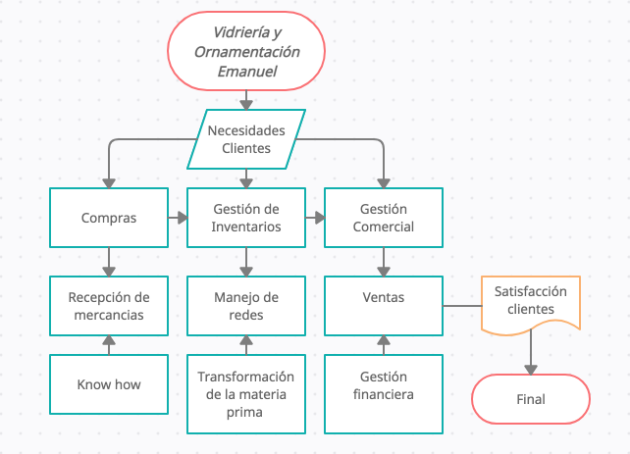

diagramaFlujoProceso1
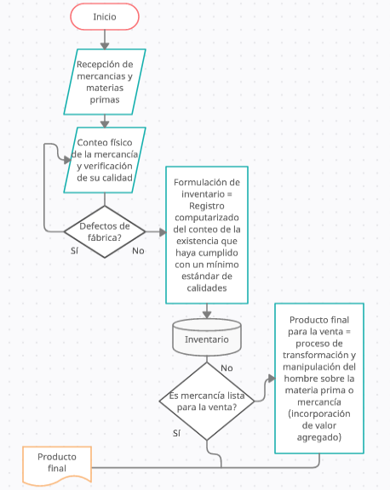
PROCESO DE INVENTARIO

